카카오선물하기_카드형
플랫폼 | 순위 | 1위 | 2위 | 3위 | 4위 | 5위 | 6위 | 7위 | 8위 | 9위 | 10위
건강식품·영양제 | 썸네일 | 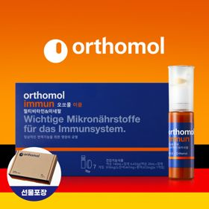 | 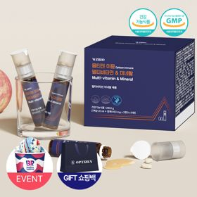 | 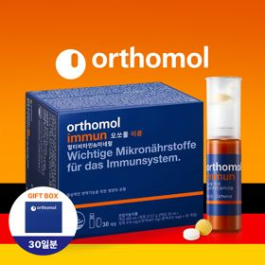 | 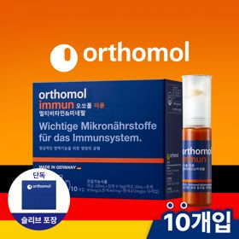 | 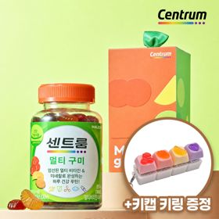 | 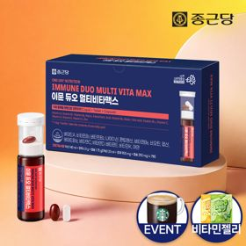 | 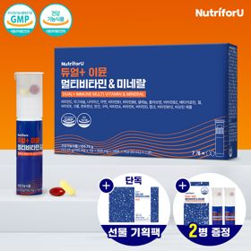 | 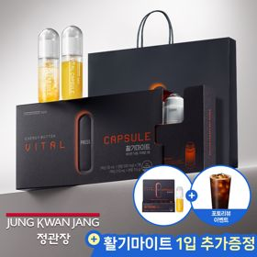 | 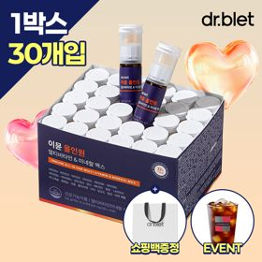 | 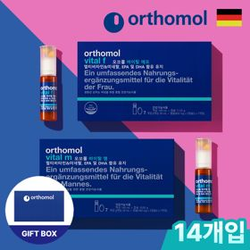
 | 카테고리 | 멀티비타민/종합비타민 | 멀티비타민/종합비타민 | 멀티비타민/종합비타민 | 멀티비타민/종합비타민 | 멀티비타민/종합비타민 | 멀티비타민/종합비타민 | 멀티비타민/종합비타민 | 홍삼/인삼 | 멀티비타민/종합비타민 | 기타/특수목적
 | 브랜드 | 오쏘몰 | 옵티젠 | 오쏘몰 | 오쏘몰 | 센트룸 | 종근당 | 뉴트리포유 | 정관장 | 닥터블릿 | 오쏘몰
 | 상품명 | 독일 명품 비타민 오쏘몰 이뮨 멀티비타민&미네랄 7입 - 단독 기프트박스 증정 (공식수입) | 한국인 맞춤 비타민 옵티젠 이뮨 멀티비타민&미네랄 10입 / 1박스 (+GIFT 쇼핑백) | 독일 명품 비타민 오쏘몰 이뮨 멀티비타민&미네랄 30입 - 시그니처 기프트 에디션 (공식수입) | 독일 명품 비타민 오쏘몰 이뮨 멀티비타민&미네랄 10입 - 슬리브 기프트 에디션 (공식수입) | [사은품 증정/센트룸] 맛있는 멀티비타민 미네랄 멀티구미 (80구미) | 올인원 명품비타민 이뮨 멀티비타민 미네랄 7입+비타민젤리 마시는 액상 종합 비타민 수험생 직장인 부모님 건강 선물 | 명품 비타민 뉴트리포유 듀얼+ 이뮨 종합 멀티비타민&미네랄 7입+2입 증정 - 선물하기 단독 에디션 | 신상비타민선물 [정관장] 활기마이트(액상30ml+분말500mg) 7입 + [증정] 1입 | "올인원 명품비타민" 이뮨비타민 올인원 멀티비타민&미네랄 프로 30병+쇼핑백증정 | 오쏘몰 바이탈 m/f 남성/여성 선택가능 14입 - 시그니처 기프트 에디션 (공식수입)
 | 판매가 | 34,000원 | 26,900원 | 109,000원 | 43,900원 | 24,000원 | 23,800원 | 19,900원 | 35,000원 | 52,900원 | 59,800원
 | 링크 | 바로가기 | 바로가기 | 바로가기 | 바로가기 | 바로가기 | 바로가기 | 바로가기 | 바로가기 | 바로가기 | 바로가기

플랫폼 | 순위 | 1위 | 2위 | 3위 | 4위 | 5위 | 6위 | 7위 | 8위 | 9위 | 10위
다이어트·이너뷰티 | 썸네일 | 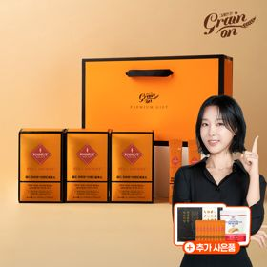 |  | 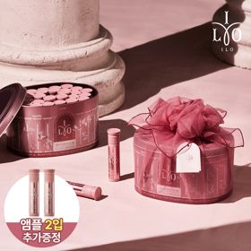 | 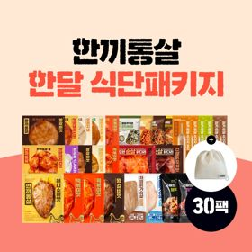 | 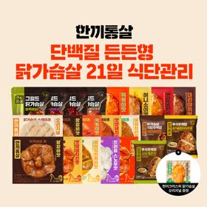 | 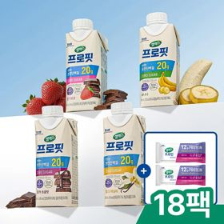 | 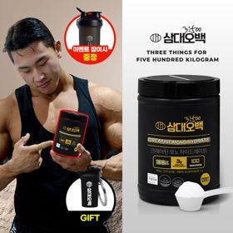 | 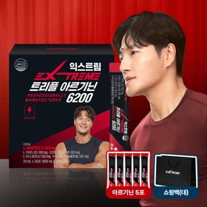 | 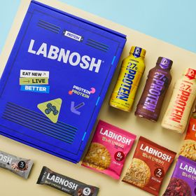 | 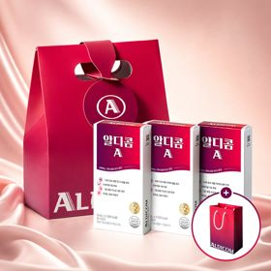
 | 카테고리 | 기타/특수목적 | 기타/특수목적 | 피부/미용 | 다이어트/체중관리 | 다이어트/체중관리 | 다이어트/체중관리 | 다이어트/체중관리 | 다이어트/체중관리 | 기타/특수목적 | 기타/특수목적
 | 브랜드 | 그레인온 | 푸드올로지 | 아일로 | 한끼통살 | 한끼통살 | 셀렉스 | 삼대오백 | 익스트림 | 랩노쉬 | 알디콤
 | 상품명 | [그레인온] 골드 카무트 브랜드밀 효소 3개월(+선물포장) +9포 추가 +파로저당 견과류바 +파로저당 단백칩 증정 | [헬로키티 한정판/단독] 리유저블백&틴케이스 키링 증정, 엑스트라버진 올리브오일 캡슐 30포 | 2입 추가 증정 "선물하기 1등 콜라겐" 아일로 타입1 콜라겐 비오틴 앰플 28일분 오간자 에디션+ 앰플 2입 추가 증정 | [한끼통살] 닭가슴살 한달 식단패키지 30팩+(증정)보냉백 | [한끼통살] 단백질 든든형 닭가슴살 21일 식단관리+(증정)현미크리스피 닭가슴살 오리지널 1개 | 셀렉스 프로핏 맛있는 완전단백질 250ml 18팩 딸기초코/모카초콜릿/밀크바닐라/바나나 택1+베리오트바 2EA | [운동선물/헬스] 삼대오백 모노 크레아틴 100서빙 운동 필수템 +키링증정 | 아르기닌 증정 남친 활력선물 대한민국 NO.1 김종국 트리플아르기닌 6200 (30포) + 아르기닌 추가 증정 | BEST 프로틴모음 [랩노쉬] 프로틴 락커 12종 선물세트 (프로틴 드링크 퍼펙트, 단백쿠키, 단백 쿠키바) | [쇼핑백 증정/술자리 필수템] 알디콤A 숙취해소제 선물세트 (5포입 x 3개)
 | 판매가 | 45,900원 | 32,800원 | 65,900원 | 45,800원 | 32,900원 | 27,900원 | 17,900원 | 42,900원 | 20,900원 | 27,500원
 | 링크 | 바로가기 | 바로가기 | 바로가기 | 바로가기 | 바로가기 | 바로가기 | 바로가기 | 바로가기 | 바로가기 | 바로가기

다이소몰_카드형
플랫폼 | 순위 | 1위 | 2위 | 3위 | 4위 | 5위 | 6위 | 7위 | 8위 | 9위 | 10위
다이소몰 | 썸네일 |  | 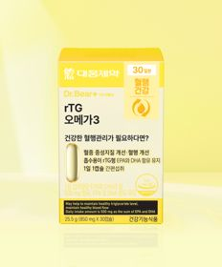 |  | 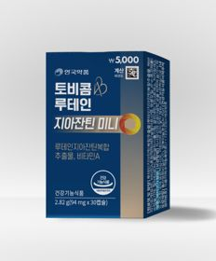 | 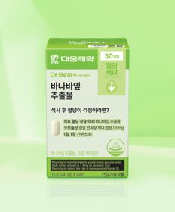 | 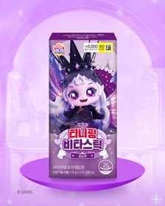 |  |  | 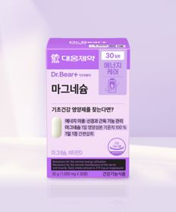 | 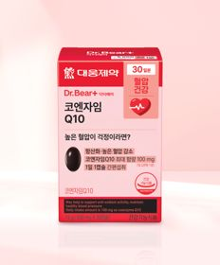
 | 카테고리 | 다이어트/체중관리 | 루테인/눈건강 | 기타/특수목적 | 루테인/눈건강 | 다이어트/체중관리 | 기타/특수목적 | 멀티비타민/종합비타민 | 비타민C/항산화 | 마그네슘 | 혈행
 | 브랜드 | 익스트림 | 대웅제약 | 닥터블릿 | 안국약품 | 대웅제약 | 락피도 | 자연관 | 오브맘 | 대웅제약 | 대웅제약
 | 상품명 | [김종국 PICK] 익스트림 아르기닌 에너지온 2개입 2일분 | 대웅제약 rTG 오메가3 30캡슐 30일분 | 닥터블릿 푸응 7days 팻버닝 21캡슐 | 안국약품 토비콤 루테인 지아잔틴 미니 30캡슐 | 대웅제약 바나바잎 추출물 30정 30일분 | 락피도 티니핑 비타스틱 12포 12일분 | 자연관 이뮨 멀티비타민 미네랄 4병 | 오브맘 비타민C＆E 하루구미 30일분 | 대웅제약 마그네슘 30정 30일분 | 대웅제약 코엔자임 Q10 30캡슐 30일분
 | 판매가 | 1,500원 | 5,000원 | 5,000원 | 5,000원 | 3,000원 | 5,000원 | 5,000원 | 5,000원 | 3,000원 | 5,000원
 | 링크 | 바로가기 | 바로가기 | 바로가기 | 바로가기 | 바로가기 | 바로가기 | 바로가기 | 바로가기 | 바로가기 | 바로가기

올리브영_카드형
플랫폼 | 순위 | 1위 | 2위 | 3위 | 4위 | 5위 | 6위 | 7위 | 8위 | 9위 | 10위
올리브영 | 썸네일 | 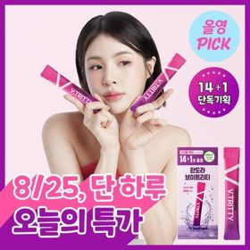 | 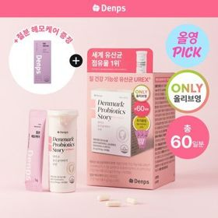 | 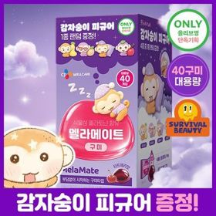 | 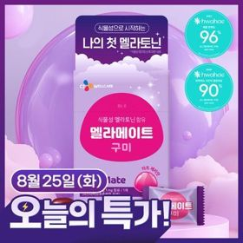 | 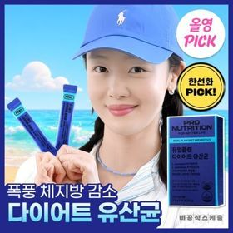 |  | 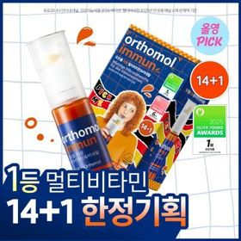 | 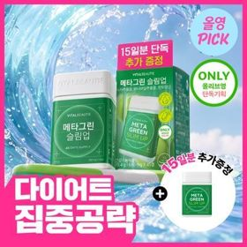 |  | 
 | 카테고리 | 기타/특수목적 | 프로바이오틱스/유산균 | 기타/특수목적 | 기타/특수목적 | 다이어트/체중관리 | 프로바이오틱스/유산균 | 멀티비타민/종합비타민 | 기타/특수목적 | 다이어트/체중관리 | 다이어트/체중관리
 | 브랜드 | 판도라 | 덴프스 | 멜라메이트 | 멜라메이트 | 프로뉴트리션 | 지노마스터 | 오쏘몰 | 바이탈뷰티 | 푸드올로지 | 푸드올로지
 | 상품명 | [8월 올영픽] 판도라 브이트리티 7/14+1포 (7/15일분) | [8월 올영픽/덴프스] 덴마크 유산균이야기 우먼 2개월분(질유산균) + 철분 헤모케어 3포 증정 | [8월 올영픽/감자숭이 기획] 멜라메이트 구미/로우슈가/버라이어티팩 구미 20/40/50구미 | 멜라메이트 식물성 멜라토닌 함유 구미 20/50구미 | [8월 올영픽/한선화 PICK] 프로뉴트리션 듀얼플랜 다이어트 유산균 14포 | 지노마스터 질유산균 30캡슐 기획 (+보라지유 5일분) (1개월분) | [8월 올영픽] 오쏘몰 이뮨 멀티비타민&미네랄 14+1입 | [8월 올영픽/1일 1정] 바이탈뷰티 메타그린 슬림업 30일 (+15일) | [8월 올영픽/서현PICK] 콜레올로지 PRO 600mg*30(+10)/60정 단품 | [1등 유산균] 콜레올로지 컷 다이어트 유산균 20캡슐 (10일분)
 | 판매가 | 24,200원 | 31,300원 | 16,900원 | 7,900원 | 32,900원 | 27,400원 | 55,900원 | 29,300원 | 17,900원 | 25,500원
 | 링크 | 바로가기 | 바로가기 | 바로가기 | 바로가기 | 바로가기 | 바로가기 | 바로가기 | 바로가기 | 바로가기 | 바로가기

